关系图
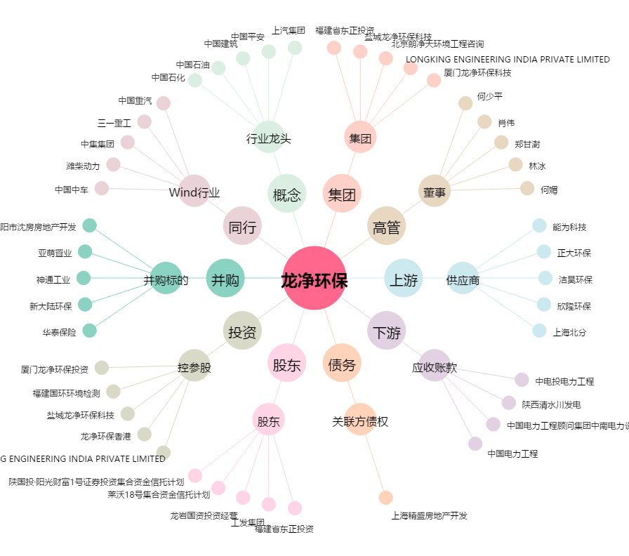
龙净环保[600388.SH] - 关系概览图

